Dashboard inventario
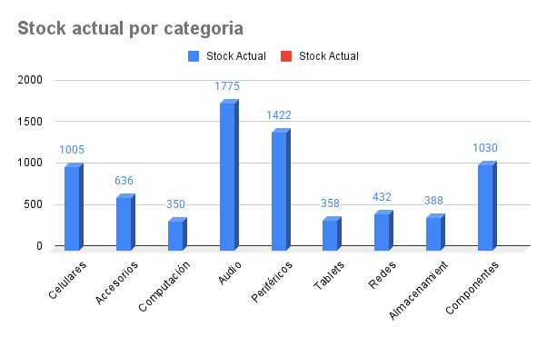
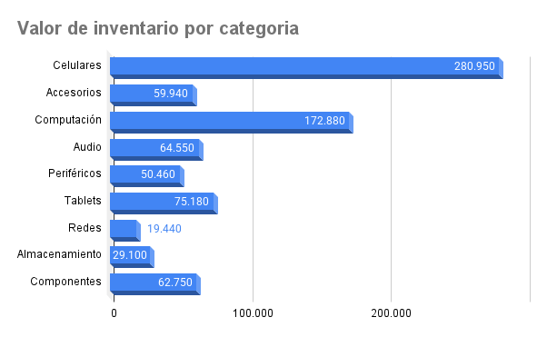

Total de productos | 7,396
Valor total de inventario | 815,250
Productos con Stock bajo | 4 | Monitor 24" ,Laptop Pro ,Laptop Pro ,Laptop Pro

